Тестирование нативного приложен
Тест план для программы калькулятор (нативное приложение для ios) на основе опыта
1. Что тестируем ?
Обьект: | Калькулятор IOS
 | Основные стандартные функции: сложение, вычетание, умножение, деление

Цели: | Протестировать интерфейс системы. Произвести функциональное тестирование
2. Как тестировать ?
Функциональное тестирование | проверим правилность вычеслений. Сделаем основные функции (+,-,*,/)
Тестирование удобства пользования (UX) | Корректное отображение интерфейса, удобство пользоавния системой, а так же требований в тест базисе
Регресионное тестирование | Проверки будет отбирать и переносить в регрессию
 | Произвести ретест после исправления дефектов | Метрики
не функциональное тестирование | удоство пользования, безопастность | №1 Точность оценки времени по областям
3. Сроки тестирования? | запланированное время | фактическое |  | запланированное время | фактическое
Функциональное (анализ, проектирование, реализация, выполнение) | 5 | 7 |  | 11 | 13
Нефункциональное (анализ, проектирование, реализация, выполнение) | 5 | 5 |  | 118.1818182 | 18 %
Завершение тестирование | 1 | 1 |  | 11/13= 0,8362
4. Кто тестирует? |  | Необходимо изменить тест план на +18 % в плюс на траты по времени, прибать время
Саша | Функциональное, нефункциональное, регресионное
 |  | №2 Покрытие требований тестами |  |  |  | тест базис:
5. Критерии начала |  | 1. требование функионалу калькулятора |  | 25 / 1 = 25 |  | • Проверка на основные функции калькулятора
1. Готовность системы к тестированию |  | 2. проверка пользовательская (удобство) |  | 7 / 1 = 7 |  | • Проверить на удобство использования приложения на телефоне
2. Наличие окружение близко к реальному |  | в следующем спринте необходимо обратить больше внимания пользовательским тестам
3. Законченность интерфейса и осн.функций: сложение, вычетание, умножение, деление |  | №3 Баги после релиза
6. Критерии окончания тестирования |  | 1 ошибка до релиза
1. Количество новых дефектов удовлетворяют требования |  | 1 ошибку нашли пользователи после релиза
2. Критичные баги пофикшены |  | 1/1 = 1
7. Проведение тестирования |  | №4 Плотность дефектов
1. Подгтовка: запуск системы |  | проверка функциональная на граничные значения = 1 баг
2. Тестирование системы перечисленными методами |  | проверка на удобство пользования UX = 1 баг
3. Анализ результатов: занос в Jira дефектов в случае выявления |  | на основании цифр, необходимо обратить внимание на функциональность и UX (удобство пользования)
8. Окружение системы |  | На основе изложенного в следующем спринте обратить больше внимание на фукнц. тестирование и пользовательское
1. IPhone X версия ПО 15.4.1
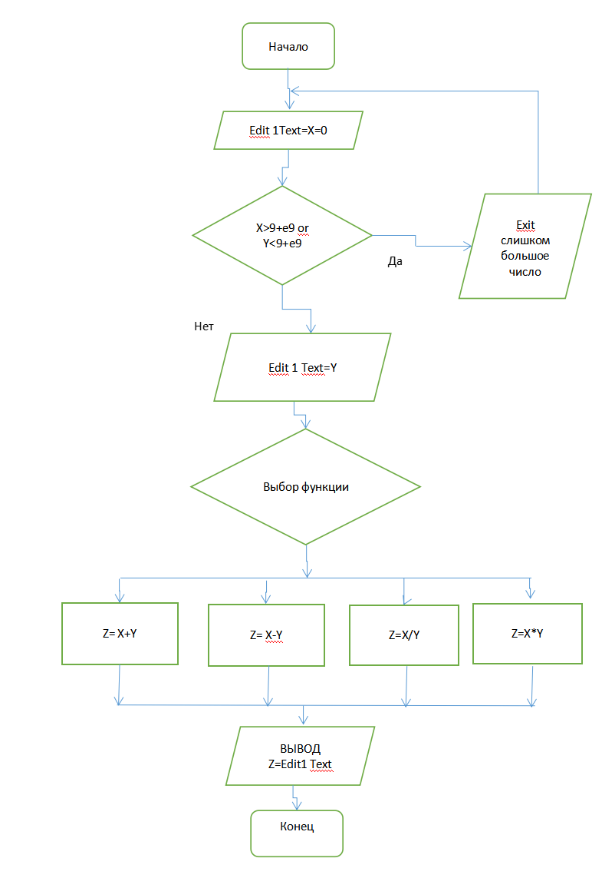
Стратегия = Тестирование на основе опыта
Чек-лист для проекта Калькулятор
Проверка | Результат | Комментарий
1. Сложение целых чисел | ок
2. Сложение положительных чисел | ок
3. Сложение отрецательных чисел | ок
4. Сложение двух дробных чисел | ок
5. Вычитание целых чисел | ок
6. Вычитание положительных чисел | ок
7. Вычитание отрецательных чисел | ок
8. Вычитание двух дробных чисел | ок
9. Умножение двух целых чисел | ок
10. Умножение двух дробных чисел | ок
11. Умножение двух положительных чисел | ок
12. Умножение двух отрецательных чисел | ок
13. Умножение на нол | ок
14. Деление двух целых чисел | ок
15. Деление двух дробных чисел | ок
16. Деление двух положительных чисел | ок
17. Деление двух отрецательных чисел | ок
18. Деление на нол (негатиыв.) | ок | Error, нет деления на ноль (негативынй тест, ок)
19. Проверка % | ок
20. Проверка валютного калькулятора (100 доларов в гривны) | ок
21. Проверка инженерного калькулятора- функция cos | ок
21. Проверка кнопок интерфейса, удобство пользования UX | ок
22. Проверка со знаком равно = | ок
23. Проверка попадания пальцем, удобство размера кнопок | ок
24. Соответствие правилам хорошего тона (Apple HIG) | ок
25. Цветовая гамма | ок
26. Количество информации на экране | ок
27. Блокировка устройства, зарядка устройства | ок

Стратегия = Тестирование на основе опыта

Тест кейс:
1 |  | результат
проверка перехода на инжененрный калькулятор
1. запустить калькулятор |  |  | ВАЖНО |  | Список идентификаторов, использованных в блок-схеме с кратким описанием: X, Y, Z - идентификаторы типа real. Переменные используются как в Обычном режиме, так и в Инженерном.
2. Нажать на кнопку научный
3. перевернуть экран на 45 градусов
ожидаемый результат: калькулятор покажет инженерные функции (дисплей) |  | Успешно

2
проверка поля ввода на граничные значения
1. запустить калькулятор |  |  | ВАЖНО, S2
2. Нажать на кнопку основной
3. ввести данные 9999999999
4. ввести разделить на 9 |  | Не успешно
ожидаемый результат: калькулятор не сможет принять больше 9 цифр |  | (выдуманный баг для ДЗ) | предположем что в тест плане до 9 цифр, у нас 10
 |  | Bag repotr в Jira | https://jira.ithillel.com/projects/QMHIS070322/issues/QMHIS070322-81?filter=addedrecently
3
проверка голосового набора
1. запустить калькулятор |  |  | ВАЖНО
2. Нажать кнопку диктофона
3. Продиктовать на английском 9 multiply 2
ожидаемый результат: калькулятор покажет результат =18 |  | Успешно

4
проверка поля ввода на граничные значения
1. запустить калькулятор |  |  | ВАЖНО, S3
2. Нажать на кнопку основной
3. Проверка удобства расположения кнопки равно пальцем, если держать в правой руке телефон
 |  | Не успешно
ожидаемый результат: будет легко нажать равно |  | (выдуманный баг для ДЗ) | предположем что кнопка находится не удобно

